業務フロー
システム名 |  |  | システム種別 |  | 基本設計書 |  | 作成者 | 作成日 | 更新者 | 更新日 | 版数
POSサーバー |  |  | POSサーバ |  |  |  | SonMNT | 2023-06-07 | TinNH | 2024-07-31 | 0.6

機能カテゴリー |  | 10_プロモーションメンテ |  | 項目 |  | 概要設計 | 業務フロー

 | ●1_自動釣銭機

●●
画面表示
●●
モーダル表示

●●
処理機能
本来なら、処理内で分岐もあるとは思いますが、今回は、分岐処理についても、一括で処理機能と定義しています。
●●
音声ファイル

 | ●1_レジ周辺機器

セカンドディスプレイ
●●
セカンドディスプレイ画面表示
スキャナー
●●
スキャナー

スキャナー
自動釣銭機
●●
自動釣銭機
プリンター
●●

磁気カードリーダー
磁気カードリーダー
エフケイシステム 両面双方向読み取り MJR-100

 | ●外部連携

●●
API連携
本来ならDBですが、DBの意味で使用しています。
●●
他の機能への連携

●●
端末内DB
設定関連などのDB
最新
ボタン名

最新
分岐・判定

●●
他の機能部門への連携

機能概要
システム名 |  |  | システム種別 |  | 基本設計書 |  | 作成者 | 作成日 | 更新者 | 更新日 | 版数
POSサーバー |  |  | POSサーバ |  |  |  | SonMNT | 2024-05-06 | TinNH | 2024-07-31 | 0.6

機能カテゴリ |  | 10_プロモーションメンテ |  | 項目 |  | 概要設計 | 機能概要

X1_メニュー機能
 | 10_プロモーションメンテ
 |  |  |  |  |  |  |  |  |  |  |  | 1
 |  |  |  |  |  |  |  |  |  |  |  | 2
 |  |  |  |  |  |  |  |  |  |  |  | 3
 |  |  |  |  |  |  |  |  |  |  |  | 4
 |  |  |  |  |  |  |  |  |  |  |  | 5
10_プロモーションメンテ
ID Menu item MF010
1つの店舗のみで操作可能。
 |  |  |  |  |  |  |  |  |  |  |  | 6
 |  |  |  |  |  |  |  |  |  |  |  | 7
 |  |  |  |  |  |  |  |  |  |  |  | 8 |  |  | イメージ新規追加
 | FC1001_店舗選択機能 |  |  |  |  |  |  |  |  |  |  | 9 |  | イメージ新規追加
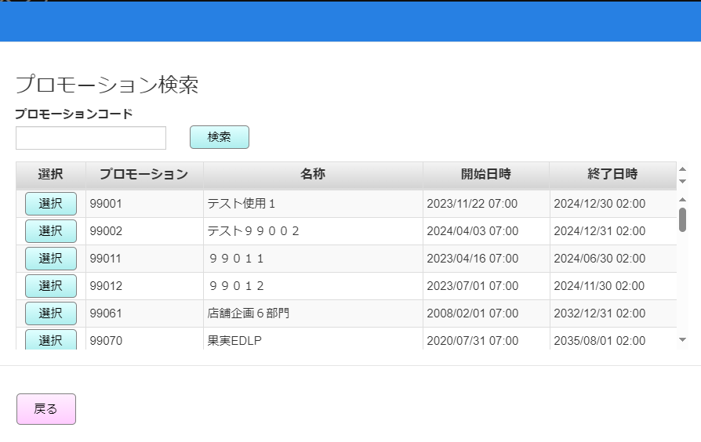
 |  |  |  |  |  |  |  |  |  |  |  | 10
▪SC1001_プロモーションメンテ画面に入った後の初期表示
・プロモーションコード検索入力項目：入力可能（最大5文字）
・以下の項目を含むプロモーション情報表を表示する。
削除 、プロモーション、名称、区分、開始日、终了日、開始時刻、终了時刻
・「新規」ボタンと「F12: 検索」が有効になる。
・「F04: クリア」ボタン、「F09:確定」ボタンが無効になる。
・「新規」ボタンをタッチすると、プロモーション新規追加機能を実行する。
・「F12: 検索」ボタンをタッチすると、プロモーション検索と編集の機能を実行する。
▪1ページに15件を表示し、最大100ページを表示する。ページングエリアのボタン：「先頭行」、「最終行」、「▲前頁」、「▼次頁」：[10_概要機能_画面遷移_00_共通.xlsx]ファイルの共通仕様をご参照ください。
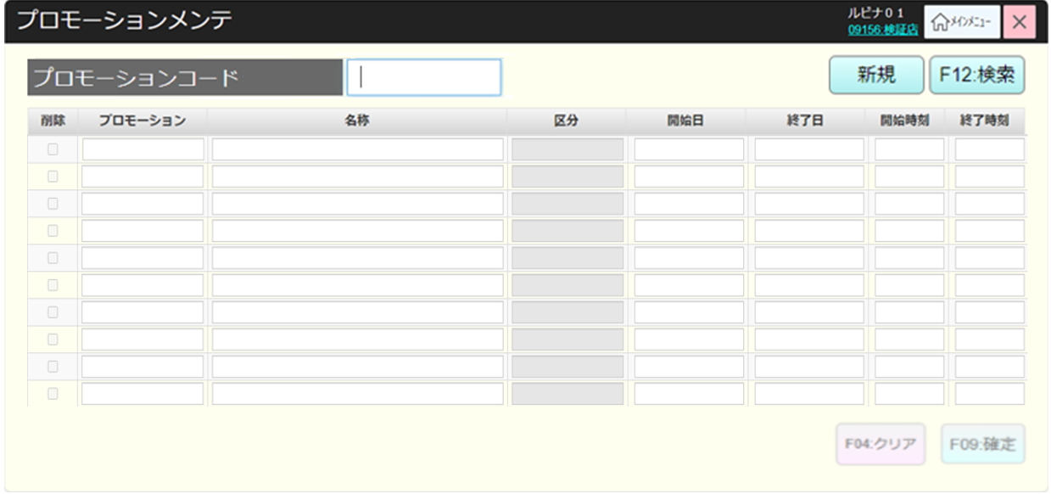
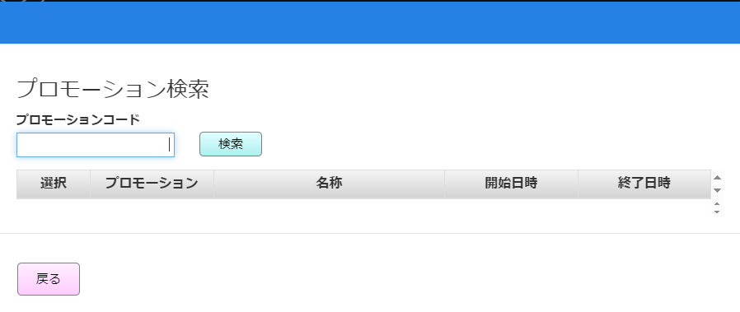
 |  |  |  |  |  |  |  |  |  |  |  | 11
SC1001
プロモーションメンテ画面（初期化モード）
 |  |  |  |  |  |  |  |  |  |  |  | 12
 |  |  |  |  |  |  |  |  |  |  |  | 13
 |  |  |  |  |  |  |  |  |  |  |  | 14
 |  |  |  |  |  |  |  |  |  |  |  | 15
 |  |  |  |  |  |  |  |  |  |  |  | 16
 |  |  |  |  |  |  |  |  |  |  |  | 17
F12: 検索
新規
 |  |  |  |  |  |  |  |  |  |  |  | 18
 |  |  |  |  |  |  |  |  |  |  |  | 19
 |  |  |  |  |  |  |  |  |  |  |  | 20
 |  |  |  |  |  |  |  |  |  |  |  | 21
10.1
10.2
 |  |  |  |  |  |  |  |  |  |  |  | 22
 |  |  |  |  |  |  |  |  |  |  |  | 23
 |  |  |  |  |  |  |  |  |  |  |  | 24
 |  |  |  |  |  |  |  |  |  |  |  | 25
 |  |  |  |  |  |  |  |  |  |  |  | 26
 |  |  |  |  |  |  |  |  |  |  |  | 27
 |  |  |  |  |  |  |  |  |  |  |  | 28
 |  |  |  |  |  |  |  |  |  |  |  | 29
 | FC1002_プロモーション検索と修正機能 |  |  |  |  |  |  |  |  |  |  | 30
・プロモーションコード検索可能、数字のみ入力可能。
・プロモーション入力時と未入力時の検索結果表示順について、
＋プロモーション未入力の場合、
99で始まるプロモーションが優先され、昇順に並べ替えられる。99で始まらないプロモーションが昇順に並べ替えられる。
表示例
99001
99002
01001
01002
＋プロモーション入力時の場合
入力プロモーションより大きいプロモーションを昇順に表示する。
表示例：プロモーションに【１】入力
01001
01002
99001
99002
・検索したらプロモーションレコードがない場合、エラーモダールを表示する。メッセージ：「該当データが存在しません。」
・返却されたプロモーションレコードがある場合、SC1001_プロモーションメンテ画面（編集モード）にそれらのレコードを表示する。
 |  |  |  |  |  |  |  |  |  |  |  | 31
10.1
 |  |  |  |  |  |  |  |  |  |  |  | 32
 |  |  |  |  |  |  |  |  |  |  |  | 33
 |  |  |  |  |  |  |  |  |  |  |  | 34 | 【次頁】、【前頁】、【先頭行】、【最終行】の追加後のレイアウト
 |  |  |  |  |  |  |  |  |  |  |  | 35
KN1001
プロモーション検索機能
AP0105
プロモーション一覧取得
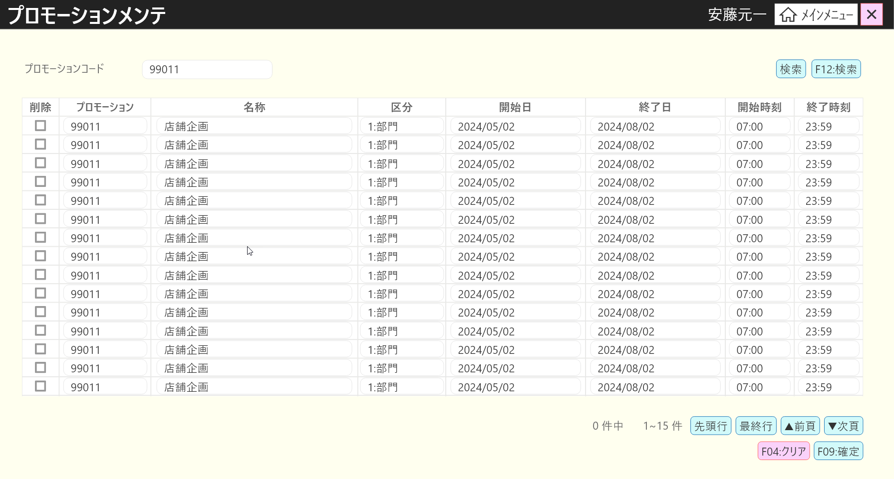
 |  |  |  |  |  |  |  |  |  |  |  | 36
 |  |  |  |  |  |  |  |  |  |  |  | 37
 |  |  |  |  |  |  |  |  |  |  |  | 38
 |  |  |  |  |  |  |  |  |  |  |  | 39
 |  |  |  |  |  |  |  |  |  |  |  | 40
 |  |  |  |  |  |  |  |  |  |  |  | 41
存在
不在
 |  |  |  |  |  |  |  |  |  |  |  | 42
 |  |  |  |  |  |  |  |  |  |  |  | 43
 |  |  |  |  |  |  |  |  |  |  |  | 44
MD_ERROR
プロモーションコードが存在していない
 |  |  |  |  |  |  |  |  |  |  |  | 45
 |  |  |  |  |  |  |  |  |  |  |  | 46
 |  |  |  |  |  |  |  |  |  |  |  | 47
 |  |  |  |  |  |  |  |  |  |  |  | 48
SC1001
プロモーションメンテ画面（編集モード）
 |  |  |  |  |  |  |  |  |  |  |  | 49
 |  |  |  |  |  |  |  |  |  |  |  | 50
 |  |  |  |  |  |  |  |  |  |  |  | 1
 |  |  |  |  |  |  |  |  |  |  |  | 2
 |  |  |  |  |  |  |  |  |  |  |  | 3
 |  |  |  |  |  |  |  |  |  |  |  | 4
F09:確定
F04:クリア
 |  |  |  |  |  |  |  |  |  |  |  | 5
・プロモーション情報を画面に表示する。
・「F12: 検索」ボタン、「新規」ボタン、「F09:確定」ボタンが無効になり、「F04:クリア」ボタンが有効になる。
・「F04:クリア」ボタンをタッチして画面上の情報をクリアし、表示画面を初期状態にする。
・SC1001_プロモーションメンテ画面で名称、開始日、終了日、開始時刻、終了時刻を編集することは可能。編集された項目には赤いテキストを表示する。
・「F09:確定」ボタン：AP1001のAPIを呼び出してプロモーション情報を更新する。
 |  |  |  |  |  |  |  |  |  |  |  | 6
 |  |  |  |  |  |  |  |  |  |  |  | 7
申し訳ございません。午後7時にバッチを実行するのは設計のミスです。
具体的はバッチ設計書に記載させていただきます。
 |  |  |  |  |  |  |  |  |  |  |  | 8
削除にチェックを入れない
削除にチェックを入れた
 |  |  |  |  |  |  |  |  |  |  |  | 9
 |  |  |  |  |  |  |  |  |  |  |  | 10
 |  |  |  |  |  |  |  |  |  |  |  | 11
 |  |  |  |  |  |  |  |  |  |  |  | 12
KN1003
プロモーション削除機能
AP1001
プロモーション削除
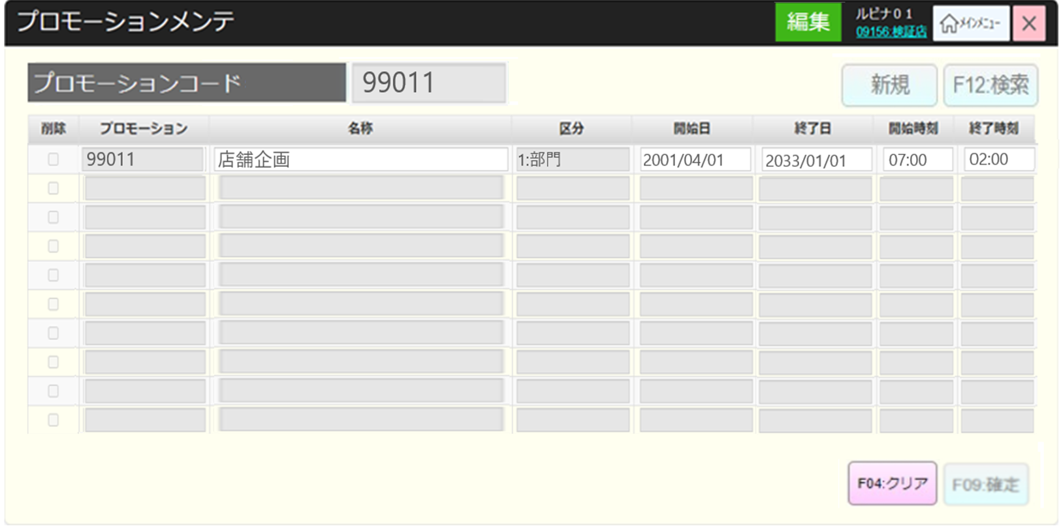
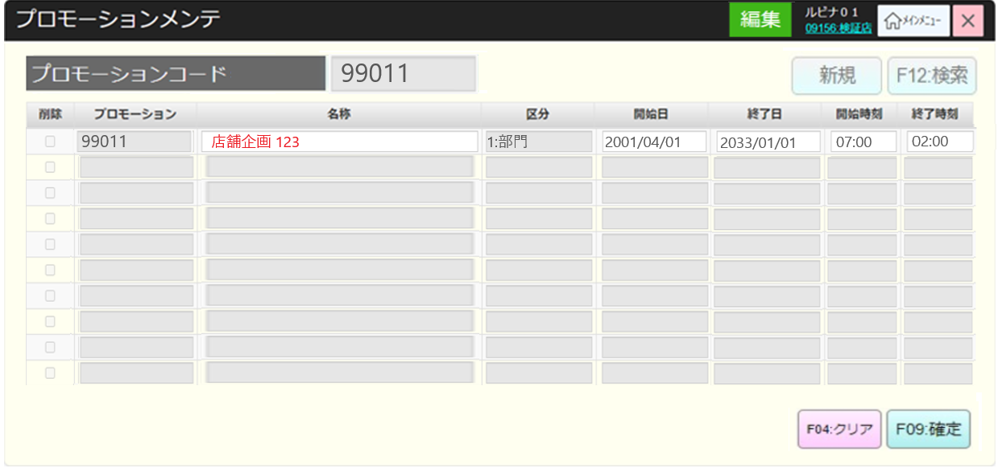
 |  |  |  |  |  |  |  |  |  |  |  | 13
 |  |  |  |  |  |  |  |  |  |  |  | 14
 |  |  |  |  |  |  |  |  |  |  |  | 15
・選択されたプロモーションを削除する。プロモーションは状態が有効になるミックスマッチ又は特売売価に連携した場合、画面に削除不可エラーモダールを表示する。上記以外の場合、プロモーションを削除する。
・手動削除に加えて、終了日から7日経過したプロモーションコードは夜間バッチで削除を行う。
 |  |  |  |  |  |  |  |  |  |  |  | 16
 |  |  |  |  |  |  |  |  |  |  |  | 17
 |  |  |  |  |  |  |  |  |  |  |  | 18
 |  |  |  |  |  |  |  |  |  |  |  | 19
 |  |  |  |  |  |  |  |  |  |  |  | 20
バリデーションチェックの条件：
・プロモーション名称項目が入力必須
・開始日 <= 終了日を確認する。
開始日 = 終了日の場合、開始時刻 < 終了時刻を確認する。
・現在のプロモーションが状態が有効になるミックスマッチ又は特売売価に使用されているかを確認する。
+使用されている場合、 プロモーションの開始日時 <= ミックスマッチの開始日時、終了日時 >= ミックスマッチの終了日時を確認する。同様に、特売売価に対しては、プロモーションの開始日時 <= 特売売価の開始日時、終了日時 >= 特売売価の終了日時を確認する。
+ 使用されていない場合、バリデーションチェックOKになる。
yyyymmdd形式の日付値を入力すると、自動的にyyyy/mm/dd形式に変換する。
例：20240606と入力すると、2024/06/06に変換する。
同様に、時刻の値はhhmmからhh:mmに変換する。
 |  |  |  |  |  |  |  |  |  |  |  | 21
KN1002
プロモーション編集バリデーションチェック機能
AP1002
プロモーションミックスマッチ/特売売価のチェック
 |  |  |  |  |  |  |  |  |  |  |  | 22
 |  |  |  |  |  |  |  |  |  |  |  | 23
 |  |  |  |  |  |  |  |  |  |  |  | 24
 |  |  |  |  |  |  |  |  |  |  |  | 25
 |  |  |  |  |  |  |  |  |  |  |  | 26
1
 |  |  |  |  |  |  |  |  |  |  |  | 27
 |  |  |  |  |  |  |  |  |  |  |  | 28
 |  |  |  |  |  |  |  |  |  |  |  | 29
 |  |  |  |  |  |  |  |  |  |  |  | 30
 |  |  |  |  |  |  |  |  |  |  |  | 31
バリデーションチェックOK
バリデーションチェックNG
 |  |  |  |  |  |  |  |  |  |  |  | 32
 |  |  |  |  |  |  |  |  |  |  |  | 33
MD_ERROR
バリエーションチェックNG
 |  |  |  |  |  |  |  |  |  |  |  | 34
 |  |  |  |  |  |  |  |  |  |  |  | 35
 |  |  |  |  |  |  |  |  |  |  |  | 36
 |  |  |  |  |  |  |  |  |  |  |  | 37
KN1004
プロモーション更新機能
はい
AP1003
プロモーション情報更新
 |  |  |  |  |  |  |  |  |  |  |  | 38
 |  |  |  |  |  |  |  |  |  |  |  | 39
 |  |  |  |  |  |  |  |  |  |  |  | 40
 |  |  |  |  |  |  |  |  |  |  |  | 41
 |  |  |  |  |  |  |  |  |  |  |  | 42
 |  |  |  |  |  |  |  |  |  |  |  | 43
SC1001
プロモーションメンテ画面（初期化モード）
 |  |  |  |  |  |  |  |  |  |  |  | 44
 |  |  |  |  |  |  |  |  |  |  |  | 45
 |  |  |  |  |  |  |  |  |  |  |  | 46
 |  |  |  |  |  |  |  |  |  |  |  | 47
 |  |  |  |  |  |  |  |  |  |  |  | 48
 |  |  |  |  |  |  |  |  |  |  |  | 49
終了
 |  |  |  |  |  |  |  |  |  |  |  | 50
 |  |  |  |  |  |  |  |  |  |  |  | 1
 |  |  |  |  |  |  |  |  |  |  |  | 2
 |  |  |  |  |  |  |  |  |  |  |  | 3
 | FC1003_プロモーション新規作成機能 |  |  |  |  |  |  |  |  |  |  | 4
 |  |  |  |  |  |  |  |  |  |  |  | 5
10.2
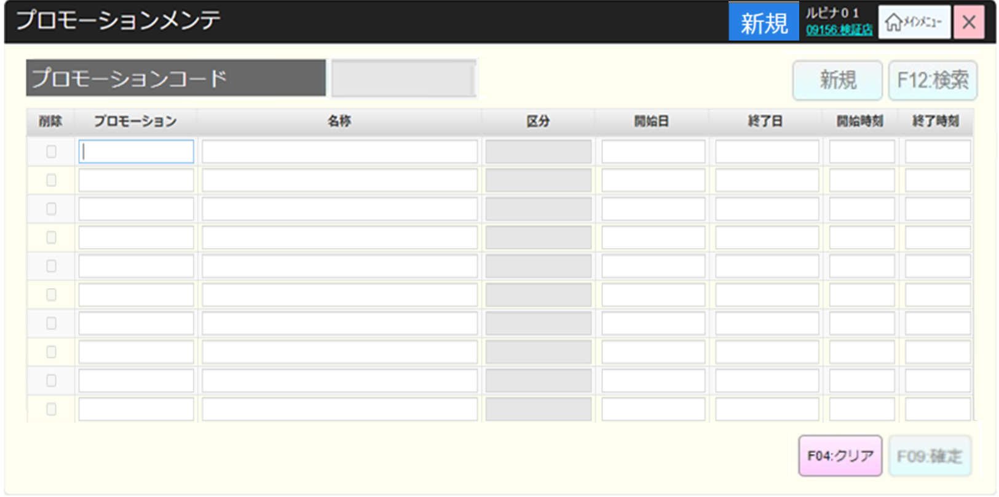
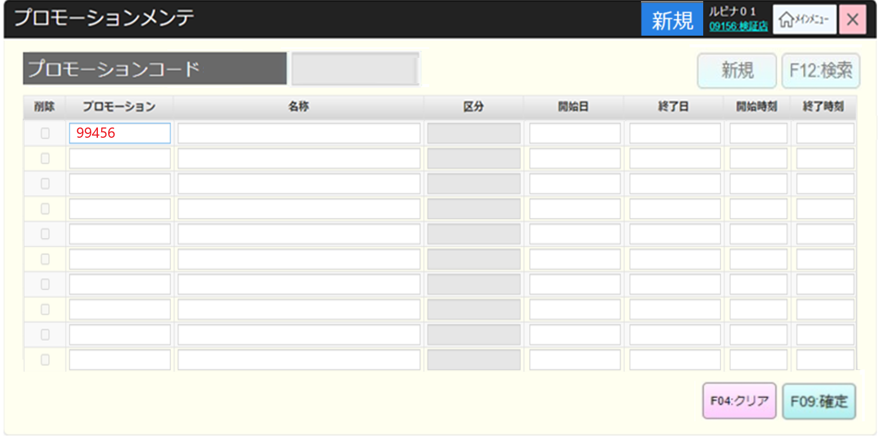
 |  |  |  |  |  |  |  |  |  |  |  | 6
・SC100_プロモーションメンテ画面でユーザーが10つのプロモーション新規作成可能。
*プロモーションごとに、プロモーションコード（最大5文字）が入力必須、数字のみ入力可能。
プロモーションコードからフォーカスを移動した場合、プロモーションコードのバリデーションチェックを行う。
・入力必須。入力したプロモーションコードが5文字に満たない場合は、末尾に「0」が自動的に付加される
・システム権限以外の権限を持つアカウントでは、99で始まるプロモーションコードのみを入力できる。
・システム権限を持つアカウントは、99または01 -> 12で始まるプロモーションコードのバリデーションチェックを行う。
-> バリデーションチェックが満たされていない場合、エラーモダールを表示する。同期に「F09:確定」ボタンを無効にする。
-> バリデーションチェックが満たされている場合、「F09:確定」ボタンを有効にする。
*各プロモーションでは、名称項目が入力必須、名称項目からフォーカスを移動した場合、入力必須のバリデーションチェックを行う。
・「F12: 検索」、「新規」、「F09:確定」が無効になり、「F04:クリア」ボタンが有効になる。
・ユーザーがプロモーションコードを入力すると、プログラムが以下のようにプロモーションレコードの情報を自動的に初期化する。
+開始日：現在日
+終了日：翌日
+24時間店舗の開始時刻/終了時刻：09:00 /09:00
+区分：2.店舖
・削除（チェックボックス）、区分：無効
・「F04:クリア」ボタンをタッチして画面上の情報をクリアし、表示画面を初期状態にする。
 |  |  |  |  |  |  |  |  |  |  |  | 7
 |  |  |  |  |  |  |  |  |  |  |  | 8
 |  |  |  |  |  |  |  |  |  |  |  | 9
 |  |  |  |  |  |  |  |  |  |  |  | 10
SC1001
プロモーションメンテ画面（新規作成モード）
 |  |  |  |  |  |  |  |  |  |  |  | 11
 |  |  |  |  |  |  |  |  |  |  |  | 12
 |  |  |  |  |  |  |  |  |  |  |  | 13
 |  |  |  |  |  |  |  |  |  |  |  | 14
 |  |  |  |  |  |  |  |  |  |  |  | 15
 |  |  |  |  |  |  |  |  |  |  |  | 16
F09:確定
F04:クリア
 |  |  |  |  |  |  |  |  |  |  |  | 17
 |  |  |  |  |  |  |  |  |  |  |  | 18
 |  |  |  |  |  |  |  |  |  |  |  | 19
 |  |  |  |  |  |  |  |  |  |  |  | 20
KN1006
プロモーション追加バリデーションチェック機能
AP1004
プロモーション存在チェック
 |  |  |  |  |  |  |  |  |  |  |  | 21
 |  |  |  |  |  |  |  |  |  |  |  | 22
 |  |  |  |  |  |  |  |  |  |  |  | 23
 |  |  |  |  |  |  |  |  |  |  |  | 24
 |  |  |  |  |  |  |  |  |  |  |  | 25
 |  |  |  |  |  |  |  |  |  |  |  | 26
バリデーションチェックOK
バリデーションチェックNG
 |  |  |  |  |  |  |  |  |  |  |  | 27
 |  |  |  |  |  |  |  |  |  |  |  | 28
 |  |  |  |  |  |  |  |  |  |  |  | 29
MD_ERROR
バリエーションチェックNG
 |  |  |  |  |  |  |  |  |  |  |  | 30
 |  |  |  |  |  |  |  |  |  |  |  | 31
 |  |  |  |  |  |  |  |  |  |  |  | 32
 |  |  |  |  |  |  |  |  |  |  |  | 33
はい
 |  |  |  |  |  |  |  |  |  |  |  | 34
KN1007
プロモーション作成機能
AP1005
プロモーション作成
 |  |  |  |  |  |  |  |  |  |  |  | 35
 |  |  |  |  |  |  |  |  |  |  |  | 36
 |  |  |  |  |  |  |  |  |  |  |  | 37
 |  |  |  |  |  |  |  |  |  |  |  | 38
 |  |  |  |  |  |  |  |  |  |  |  | 39
 |  |  |  |  |  |  |  |  |  |  |  | 40
 |  |  |  |  |  |  |  |  |  |  |  | 41
SC1001
プロモーションメンテ画面（初期化モード）
バリデーションチェック：
・プロモーションコードが存在しているかを確認する。存在している場合はエラーモダールを表示する。
・開始日<= 終了日を確認する。
・開始日 = 終了日の場合、開始時刻 < 終了時刻を確認する。
 |  |  |  |  |  |  |  |  |  |  |  | 42
 |  |  |  |  |  |  |  |  |  |  |  | 43
 |  |  |  |  |  |  |  |  |  |  |  | 44
 |  |  |  |  |  |  |  |  |  |  |  | 45
 |  |  |  |  |  |  |  |  |  |  |  | 46
 |  |  |  |  |  |  |  |  |  |  |  | 47
終了
 |  |  |  |  |  |  |  |  |  |  |  | 48
 |  |  |  |  |  |  |  |  |  |  |  | 49
 |  |  |  |  |  |  |  |  |  |  |  | 50
 |  |  |  |  |  |  |  |  |  |  |  | 1
 |  |  |  |  |  |  |  |  |  |  |  | 2
 |  |  |  |  |  |  |  |  |  |  |  | 3
 |  |  |  |  |  |  |  |  |  |  |  | 4

